IT Word
IT words
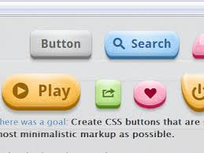 | ボタン button |  | 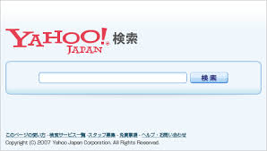 | 検索 けんさく search | KIỂM TÁC/ SÁCH
 | bô tan |  |  | ken sa kư
 | 画面 がめん screen | HỌA DIỆN | 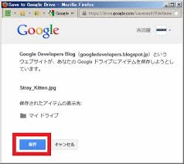 | 保存 ほぞん save | BẢO TỒN
 | ga men |  |  | hô zon
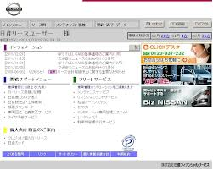 | イメージ image |  | 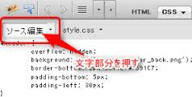 | 編集 へんしゅう edit | BIÊN TẬP
 | i mê- ji |  |  | hen shu
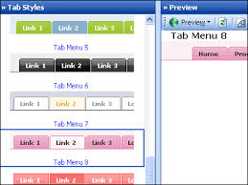 | タブ tab |  | 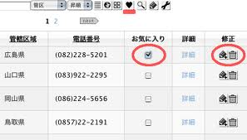 | 削除 さくじょ delete | TƯỚC TRỪ
 | ta bư |  |  | sa kư jồ
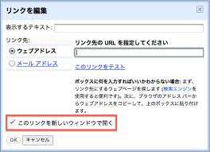 | リンク link |  | 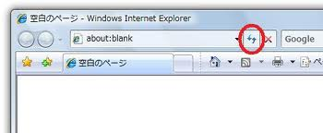 | 更新 こうしん update | CANH TÂN
 | rin kư |  |  | kô- shin
 | 次へ つぎへ next | THỨ |  | 詳細 しょうさい detail | TƯỜNG TẾ
 | tsư gi ế |  |  | shô- sai
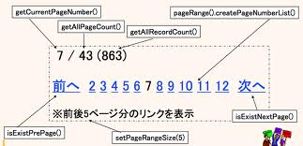 | 前へ まえへ previous | TIỀN | 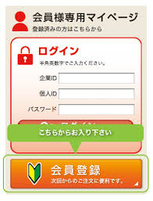 | 登録 とうろく register | ĐĂNG LỤC
 | ma ê ế |  |  | tô- rô kư
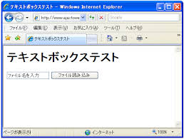 | テキストボックス text box |  | 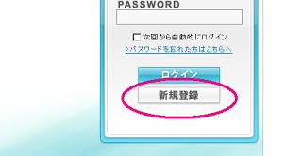 | 新規 しんき new | TÂN QUY
 | tê ki sư tô - bok kư sư |  |  | shin ki

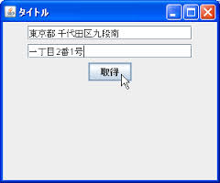 | フィールド field |  | 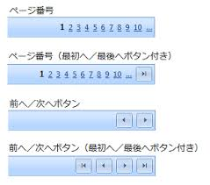 | ページング paging

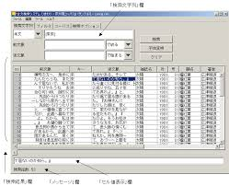 | 表示 ひょうじ display |  | 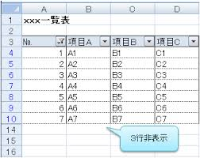 | 非表示 ひひょうじ undisplay

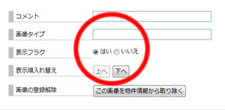 | フラグ flag |  | 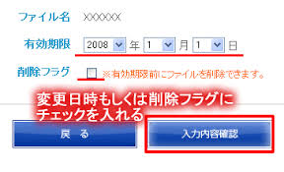 | 削除フラグ delete flag

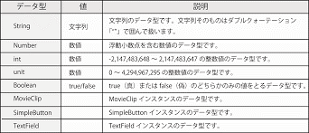 | データタイプ data type |  | 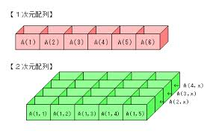 | 配列 はいれつ array

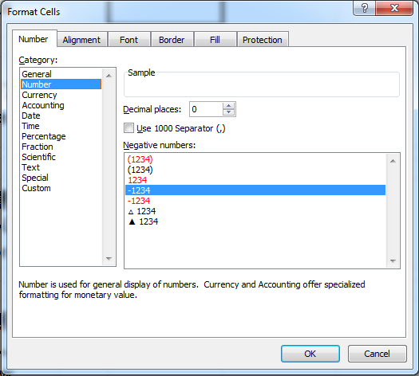 | 数字 すうじ number |  | 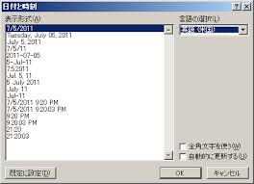 | 日付 ひづけ date

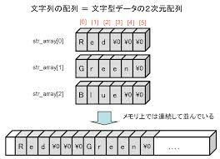 | 文字列 もじれつ string |  | 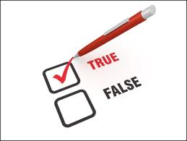 | ブーリアン Boolean

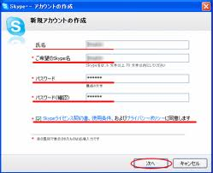 | 必須 ひっしゅ required |  | 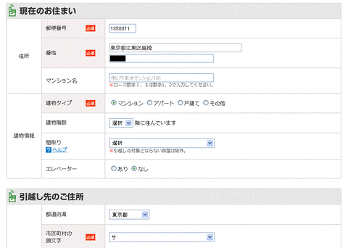 | 任意 にんい optional

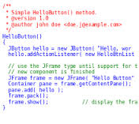 | ソースコード source code |  | 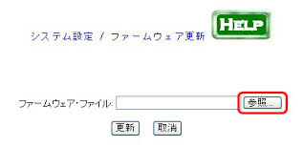 | 参照 さんしょう view | THAM CHIẾU
 | sô- sư kô- đồ |  |  | san shô-
 | コメント comment |  | 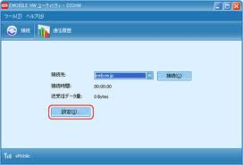 | 設定 せってい setting | THIẾT ĐỊNH
 | kô men tô |  |  | set têi
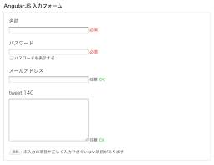 | 入力 にゅうりょく input | NHẬP LỰC | 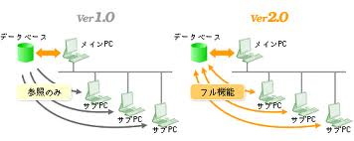 | モード mode
 | nyu- ryo kư |  |  | mô- đồ
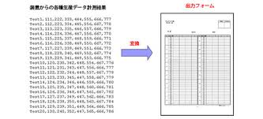 | 出力 しゅつりょく output | XUẤT LỰC | 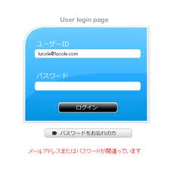 | ログイン login
 | shu chư ryo kư |  |  | rô gư in
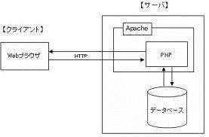 | 挿入 そうにゅう insert | THÁP NHẬP |  | パスワード password
 | sô- nyu- |  |  | pa sư wa- đồ
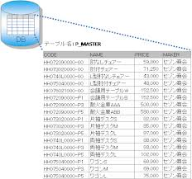 | インサート insert |  | 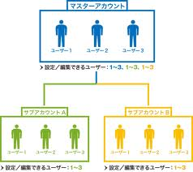 | ユーザー user
 | in sa- tô |  |  | yu- za-
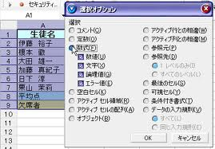 | 選択 せんたく select | TUYỂN TRẠCH |  | クリック click
 | sen ta kư |  |  | kư rik kư
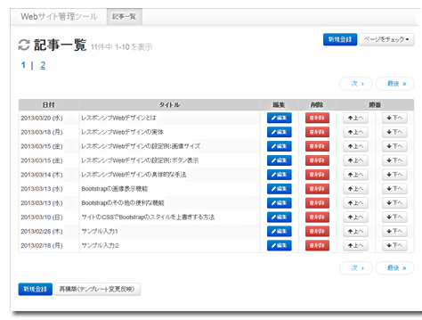 | 一覧 いちらん list | NHẤT LÃM | 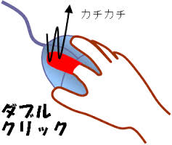 | ダブルクリック double click
 | i chi ran |  |  | đa bư rư kư rik kư
DB
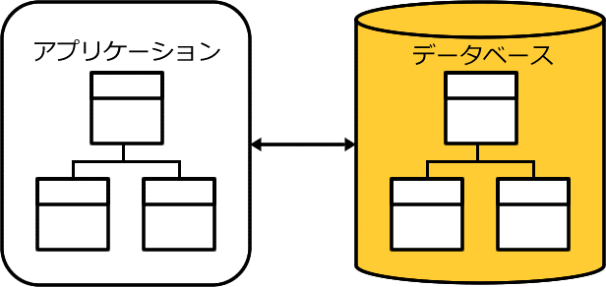 | データベース database |  | 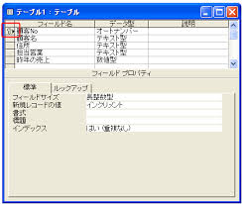 | 主キー しゅキー primary key | CHỦ

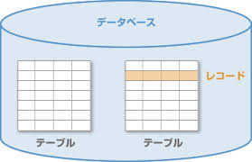 | テーブル table |  | 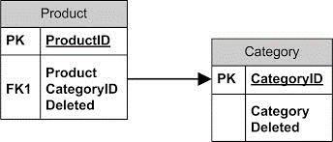 | 外部キー がいぶキー foreign key | NGOẠI BỘ

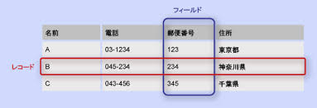 | レコード record |  | 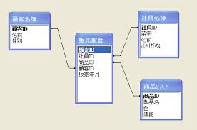 | 紐付く ひもづく join | NỮU PHÓ

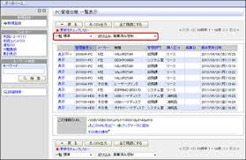 | 表示 ひょうじ display | BIỂU THỊ | 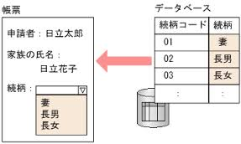 | 取得 しゅとく get | THỦ ĐẮC

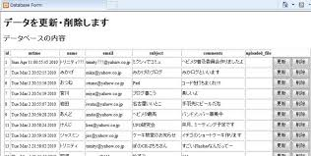 | 削除フラグ さくじょふらぐ | TƯỚC TRỪ | 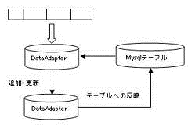 | 追加 ついか add | TRUY GIA

 | 絞込み しぼりこみ | GIẢO (VÀO) |  | 抽出 ちゅうしゅつ | TRỪU XUẤT

ERD Entity Relationship Diagram | 該当 がいとう | CAI ĐƯƠNG | データ data | データ形 data type | HÌNH

一致 いっち | 完全一致 かんぜん | HOÀN TOÀN NHẤT TRÍ | 部分一致 ぶぶん | イコール equal
カラム column | フィールド field | LUẬN LÝ DANH | 論理名 logical name | 物理名 physical name | VẬT LÝ DANH

